网络端口功能测试
1.电机放到治具上
将电机放到“V”形槽治具上
2.电机通电
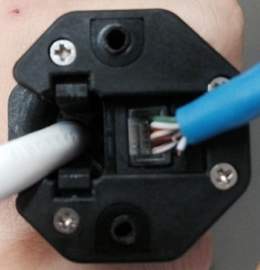
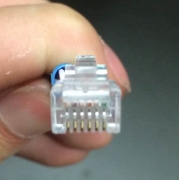
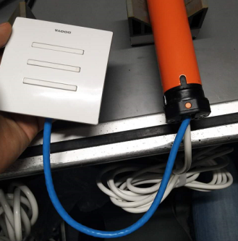
按图示方向将测试按钮的网络功能插件插入电机的6P网络插口中
3.插线
放大
4.低压测试电机吸合
DOOYA 作业指导书JS-9-1.240 C/00
适用类型：DMH35F/Y、F/S016型（120V）[W950#] | 制程站别：接地噪音高压及网络端口功能测试 | 人数：1 | 标准工时： | 日期：2018/6/28
作业步骤：

5.检查杂音
将电机黑线（火线）、白线（零线）接入电源
★不要将红线接入电源，红线此款型号为信号线
6.测试噪音
上
停
下
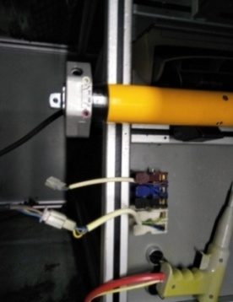
开关打到低压测试吸合，再按测试按钮的上停下键，能正常控制电机正反转并测试电机是否正常吸合转动，正反转各测试3次，正常吸合OK,否则NG
7.接入引线
将黑、白接到左边琴键夹，将绿线接到右边琴键夹
放
大
★如电机设有行程，到达行程点后电机停止转动
★如电机没有到达行程点，测试时出现单边不转、电机无反应、或者电机发出异响均判为不良
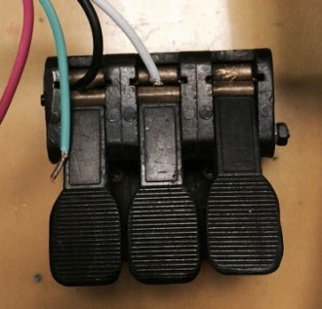 
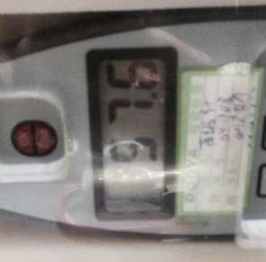
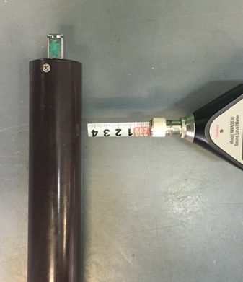
NG
OK
★按图示在外管减速端往下6-10cm，且分贝仪距离电机5cm处测试噪音值
★测试必须关闭门窗
5cm
放
大
4-6cm
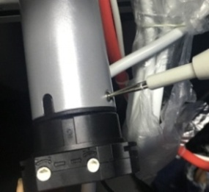
开关打到高压，再按测试按钮的上停下键，能正常控制电机正反转，电机减速端靠近耳朵处听有无杂音，正反转都要检查
高压接地测试枪头部金属部分触碰触接地螺丝，然后按下测试枪按钮，测试枪指示灯亮，开始测试
8.高压、接地测试
★如电机设有行程，到达行程点后电机停止转动
★如电机没有到达行程点，测试时出现单边不转、电机无反应、或者电机发出异响均判为不良
★不要将红线接入琴键夹，红线此款型号为信号线
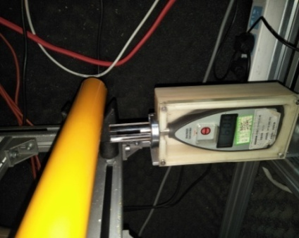 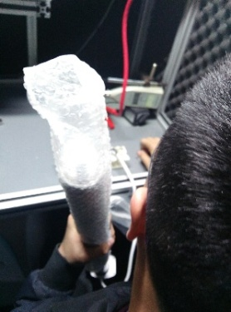

测试中，“TEST”黄色指示灯亮
测试结束，测试合格时，“PASS”绿色指示灯亮
测试结束，测试不合格时，“FAIL”红色指示灯亮，并伴有警报声音
★测试不合格时设备红色指示灯亮，并伴有警报声音，按下“RESET”键重置设备
RESET键

